編碼表(說明)
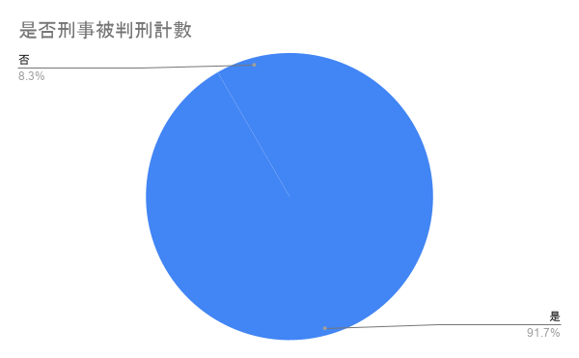
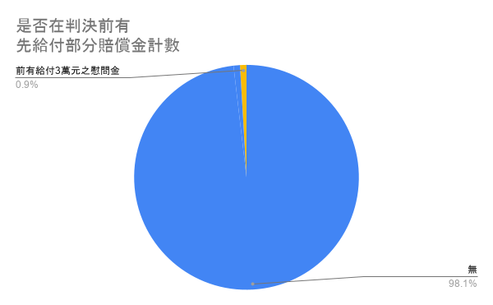
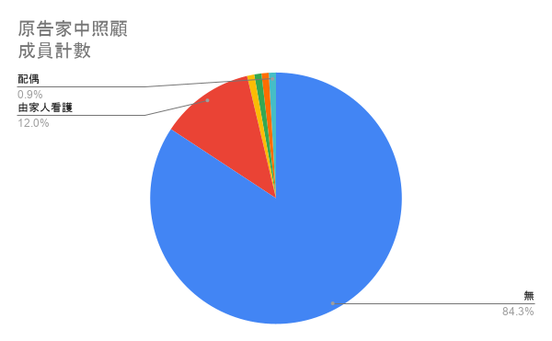
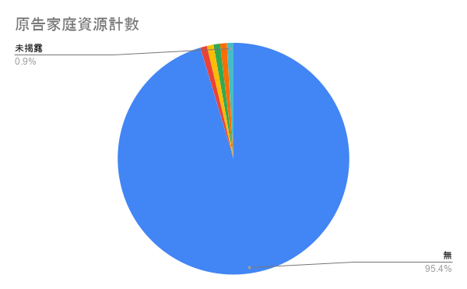
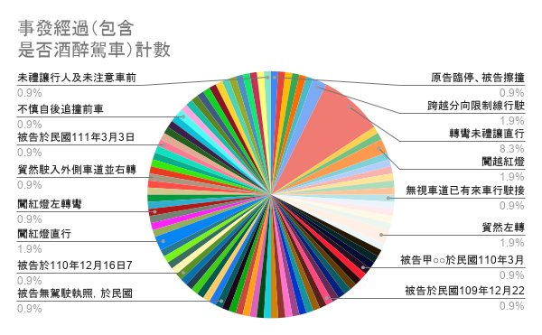
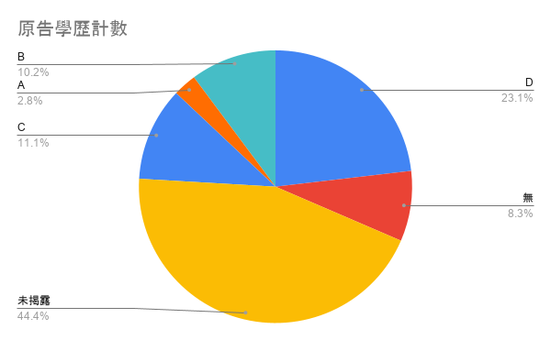
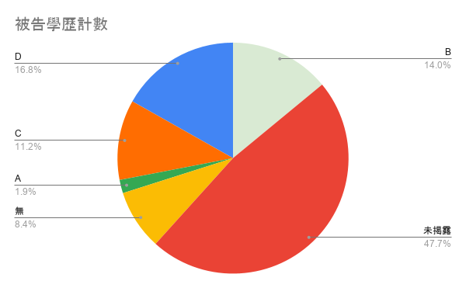
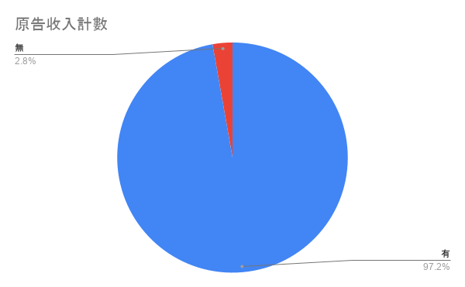
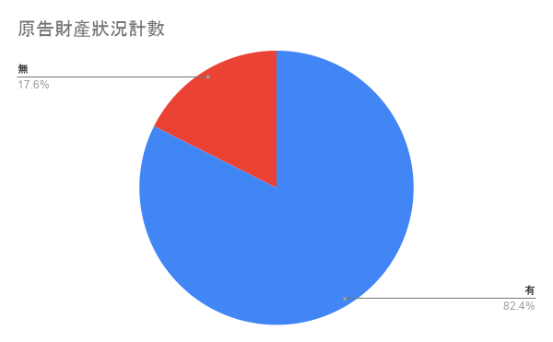

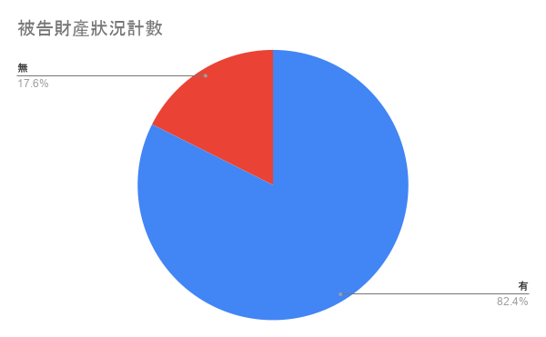
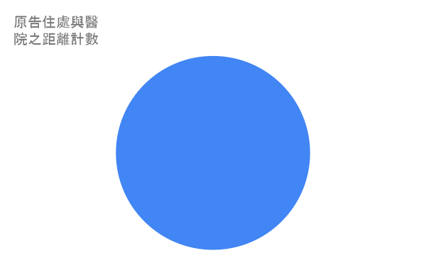
編號 | 項目 | 編碼 | 說明
F | 受傷部位 | A：頭頸 B：軀幹 C：四肢 | 以受傷部位區分，並不區分受傷區域是否為臟器，舉例而言，若傷及肝等臟器，其受傷部位將標記為B：軀幹。
G | 傷害程度 | 1最嚴重-5最輕 1：病況危急生命或肢體，需立即處理。如：心跳、呼吸停止、肢體及嘴唇發青、發紫，體溫高於41度或低於32度，無意識或意識混亂、持續抽搐且無意識。 2：在性危及生命、肢體及器官功能，需快速控制與處理。如：急性意識狀態改變、持續胸悶、胸痛且冒冷汗、低血糖、外傷造成之大量出血，頭頸軀幹骨盆部位血流不止、高處墜落、車禍(乘客被拋出車外)、頭部撞擊後曾失去意識等。 3：病況可能持續惡化，需急診處置；病人可能伴隨明顯不適症狀，影響日常生活。如：無法控制的腹瀉或嘔吐、外傷後肢體腫脹變形疑似骨折/脫臼、高血壓且沒有任何症狀等。 4：病況可能為慢性病及急性發作，或某些疾病之合併症相關，需在1至2小時做處置避免惡化。如：局部蜂窩性組織炎、急性咳嗽但沒有發燒、發燒但無其他不適、反覆性疼痛或暈眩等。 5：病況非緊急，需做鑑別性診斷或轉介門診。如：慢性噁心、嘔吐或打嗝、輕微擦傷，瘀青，軟組織受傷、螫傷或咬傷，但無發燒或疼痛不適、輕微腹瀉，無脫水現象等。 | 急診五級檢傷 1、若為腦震盪，則分類標準將落於(2-3)，惟腦震盪之情惜分為輕度或是重度腦震盪而判決多未寫明，因此以是否有其他嚴重之傷勢進行衡量，例如，若腦震盪的同時僅為擦傷，則嚴重程度落於3、若同時伴隨出血或臟器破裂，則嚴重程度落於2。 2、若為頭內或臟器破損，嚴重程度將落於2。
K、L | 醫療費用 |  | 包含：手術、看診、醫療輔具、未來可能醫療(復健)費用、醫療材料(如：棉片) 不包含：看診交通費、照護費
X | 事發經過 | A：未禮讓(車、行人)行駛、貿然轉彎 B：闖紅燈、雙黃(白)線 C：無照駕駛 D：酒駕 E：超速行駛 F：不慎注意、未維持距離 (其他) | 分類說明：A分類即為未禮讓行人或行車而行駛或轉彎；B分類即為違反禁止號誌或標誌；E分類為判決未提及具體事項，或統稱駕駛不慎注意或為維持距離之其他事項。
Y、Z | 學歷 | A：學前教育 B：國民教育 C：高級中等教育 D：高等教育 | 若研究對象「未充分完成」某一教育等級（例如肄業、中途退學、仍在學就讀中），其教育程度歸類到 前一個已完成的教育層級。 如高中肄業則學歷將歸類為國民教育(B)標籤; 大學在學就讀中則以高級中等教育(C)計算。
AA-AD | 原被告財產情形 | 有考量、無考量 | 以涵攝時是否將該條件列出判斷，即使法院引用之大前提有提及，惟底下涵攝未提及，亦歸類為無考量。有考量者包括有將資料列出者及因隱私而未將該資訊列出但有呈現於涵攝者
AE、AF | 車損金額 |  | 計算方式：車輛維修費用+車輛貶值差價
AK | 判決總金額 |  | 計算方式：最終賠償金額-(過失比例+強制汽車保險)
 | 刑事判決 |  | 勾稽方法：用姓名搜尋+比對車禍路段

